ガントチャート
目次に戻る

仕様書作成
図形作成の処理
ロゴリソース作成
結合
仕様書の見直し
ス
ポ
|
ツ
フ
ェ
ス
テ
ィ
バ
ル
休
み
仕様書の見直し
プログラムのリザーブ
休
み
プログラムのリザーブ
仕様書の見直し
休
み
プログラムのリザーブ
休
み
プログラムのリザーブ
チュートリアルの作成
休
み
チュートリアルの作成
結合
休
み
仕様書の見直し
プログラムのリザーブ
休
み
プログラムのリザーブ
休
み
プログラムのリザーブ
結合
ふゆやすみ
デバッグ&調整
ブ|ス設計
卒
プ
レ
当
日
 | 2019-10-15 | 2019-10-16 | 2019-10-17 | 2019-10-18 | 2019-10-19 | 2019-10-20 | 2019-10-21 | 2019-10-22 | 2019-10-23 | 2019-10-24 | 2019-10-25 | 2019-10-26 | 2019-10-27 | 2019-10-28 | 2019-10-29 | 2019-10-30 | 2019-10-31 | 2019-11-01 | 2019-11-02 | 2019-11-03 | 2019-11-04 | 2019-11-05 | 2019-11-06 | 2019-11-07 | 2019-11-08 | 2019-11-09 | 2019-11-10 | 2019-11-11 | 2019-11-12 | 2019-11-13 | 2019-11-14 | 2019-11-15 | 2019-11-16 | 2019-11-17 | 2019-11-18 | 2019-11-19 | 2019-11-20 | 2019-11-21 | 2019-11-22 | 2019-11-23 | 2019-11-24 | 2019-11-25 | 2019-11-26 | 2019-11-27 | 2019-11-28 | 2019-11-29 | 2019-11-30 | 2019-12-01 | 2019-12-02 | 2019-12-03 | 2019-12-04 | 2019-12-05 | 2019-12-06 | 2019-12-07 | 2019-12-08 | 2019-12-09 | 2019-12-10 | 2019-12-11 | 2019-12-12 | 2019-12-13 | 2019-12-14 | 2019-12-15 | 2019-12-16 | 2019-12-17 | 2019-12-18 | 2019-12-19 | 2019-12-20 | 2019-12-21 | 2019-12-22 | 2019-12-23 | 2019-12-24 | 2019-12-25 | 2019-12-26 | 2019-12-27 | 2019-12-28 | 2019-12-29 | 2019-12-30 | 2019-12-31 | 2020-01-01 | 2020-01-02 | 2020-01-03 | 2020-01-04 | 2020-01-05 | 2020-01-06 | 2020-01-07 | 2020-01-08 | 2020-01-09 | 2020-01-10 | 2020-01-11 | 2020-01-12 | 2020-01-13 | 2020-01-14 | 2020-01-15 | 2020-01-16 | 2020-01-17 | 2020-01-18 | 2020-01-19 | 2020-01-20 | 2020-01-21 | 2020-01-22 | 2020-01-23 | 2020-01-24
 | (火) | (水) | (木) | (金) | (土) | (日) | (月) | (火) | (水) | (木) | (金) | (土) | (日) | (月) | (火) | (水) | (木) | (金) | (土) | (日) | (月) | (火) | (水) | (木) | (金) | (土) | (日) | (月) | (火) | (水) | (木) | (金) | (土) | (日) | (月) | (火) | (水) | (木) | (金) | (土) | (日) | (月) | (火) | (水) | (木) | (金) | (土) | (日) | (月) | (火) | (水) | (木) | (金) | (土) | (日) | (月) | (火) | (水) | (木) | (金) | (土) | (日) | (月) | (火) | (水) | (木) | (金) | (土) | (日) | (月) | (火) | (水) | (木) | (金) | (土) | (日) | (月) | (火) | (水) | (木) | (金) | (土) | (日) | (月) | (火) | (水) | (木) | (金) | (土) | (日) | (月) | (火) | (水) | (木) | (金) | (土) | (日) | (月) | (火) | (水) | (木) | (金)
丹羽
仕様書作成
簡易
マップ制作
休
み
簡易
マップ制作
休
み
仕様書の見直し
仕様書の見直し
サウンド、テクスチャ作成
サウンド、テクスチャ作成
サウンド、テクスチャ作成
サウンド、テクスチャ作成
マップ制作
マップ制作
マップの調整
ブースに必要なものを作成
ブースに必要なものを作成
ブースに必要なものを作成
佐野
結合
テリトリー取得の処理
テリトリー
取得の処理
テリトリー
取得の処理
フィールドの処理
フィールドの処理
キャラセレクトの処理
キャラセレクトの処理
リザルトの処理
タイトルの処理
タイトルの処理
ランキングの処理
各画面の調整
各画面の調整
各画面の調整
結合
デバッグ&調整
佐藤(安)
AIの処理
AIの処理
AIの処理
AIの処理
AIの処理
AIの処理
AIの処理
AIの処理
発表会で出た要望反映
AIの調整
AIの調整
デバッグ&調整
小林
プレイヤー処理
プレイヤー処理
プレイヤー処理
型分け処理の準備
速度型の処理
速度型の処理
パワー型の処理
パワー型の処理
地雷型の処理
地雷型の処理
プレイヤーの値調整
プレイヤーの値調整
発表会で出た要望反映
発表会で出た要望反映
発表会で出た要望反映
デバッグ&調整
山下
オブジェクトモデリング
オブジェクト
モデリング
オブジェクト
モデリング
オブジェクトモデリング
オブジェクトモデリング
ブースに必要なものを
洗い出し
ブースに必要なものを作成
ブースに必要なものを作成
ブースに必要なものを作成
ブースに必要なものを作成
ブースに必要なものを作成
ブースに必要なものを作成
ブースに必要なものを作成
荘司
キャラモデリング&モーション作成
キャラモデリング
&モーション作成
キャラモデリング
&モーション作成
プ
ロ
ト
タ
イ
プ
版
キャラモデリング&モーション作成
キャラモデリング&モーション作成
キャラモデリング&モーション作成
ブースに必要なものを作成
ブースに必要なものを作成
ブースに必要なものを作成
α
版
ブースに必要なものを作成
ブースに必要なものを作成
ブースに必要なものを作成
β
版
ブースに必要なものを作成
荒谷
マ
ス
タ
|
版

モデル
目次に戻る
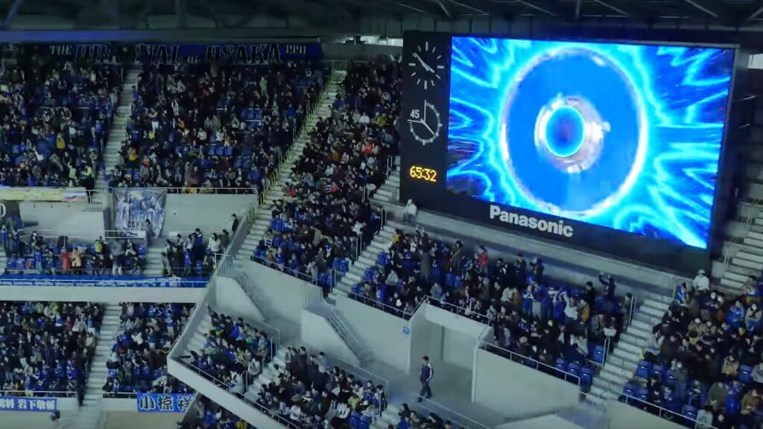
モデルリスト

進行度 | ファイル名(.x) | 用途 | 担当者 | 備考
途中 | AudienceSeats | 観客席 | 荘司 | 最下部側面にスタジアムバナー貼るかも
完了 | Monitor000 | 観客席上の巨大モニター | 荘司 | 右の画像を参考に
待機 | Bench000 | ベンチ | 荘司 | 右の画像を参考に
待機 | Camera000 | カメラ | 荘司 | 三脚立てのあれ | 観客席モニター
待機 | Trophies000 | 優勝トロフィー | 荘司 | WCの優勝トロフィー的なやつ
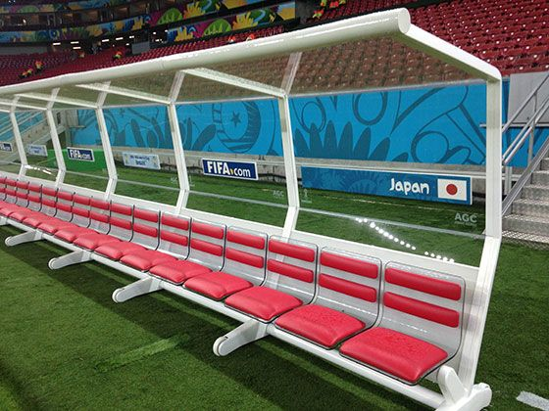
待機 | Beacon000 | 領地ビーコン | 荘司 | コアラのマーチの箱みたいな形
待機 | mine000 | 地雷 | 荘司

 |  |  |  |  | ベンチ

概要
目次に戻る

自分の名前 | 丹羽

※枠の色で仕事内容を分けています

・・・
プログラム関係
・・・
リソース関係
・・・
ブース関係
・・・
企画関係
・・・
その他

